Task 1
Задание 1.
Предусловия: установите MySQL Server и MySQL Workbench (версию ниже 8.20) Наша задача разобраться с простыми и немного усложненными запросами к базам данных, написанных на SQL Скачайте дампы базы данных Hogwarts отсюда https://drive.google.com/drive/u/3/folders/1MC0AttnmlAmugifFlX3hG6pssYZDqpPB Осуществите импорт таблиц, используя Workbench Выполните задание 1, которое вы найдете здесь https://drive.google.com/drive/u/3/folders/1Lt7CY69nR5awNs_9q0XJOHRti4vJj3Qa Сохраните свое решение в виде документа, куда необходимо добавить скрины отправленных запросов в CLI или Workbench Помните, что большинство ошибок возникает из-за неправильного синтаксиса и использования операторов. Будьте внимательные. Проверяйте результаты, отправленных запросов, чтобы быть уверенным в своем решении
№ | Задание | SQL-запрос | Результат выполнения запроса
 |  | USE hogwarts_hw;
 |  | 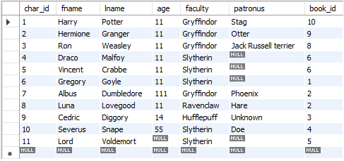 SELECT * FROM characters;
1. | Выведите имя, фамилию, патронуса всех персонажей, у которых есть patronus или он известен | SELECT fname, lname, patronus FROM characters WHERE patronus != 'Unknown'; | 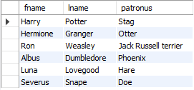
2. | Выведите фамилию персонажей, у которых последняя буква в фамилии ‘e’ | SELECT fname FROM characters WHERE fname LIKE '%e';
3. | Посчитайте общий возраст всех персонажей и выведите это на экран | SELECT SUM(age) FROM characters;
4. | Выведите имя, фамилию и возраст персонажей по убыванию их возраста | SELECT fname, lname, age FROM characters WHERE age IS NOT NULL ORDER BY age DESC; | 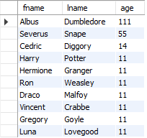
5. | Выведите имя персонажа и возраст, у которых последний находится в диапазоне от 50 до 100 лет | SELECT fname, age FROM characters WHERE age BETWEEN 50 AND 100;
6. | Выведите возраст всех персонажей так, чтобы среди них не было тех, у кого он одинаковый | SELECT DISTINCT(age) FROM characters WHERE age IS NOT NULL;
7. | Выведите всю информацию о персонажах, у которых faculty = Gryffindor и чей возраст больше 30 лет Почему выводится NULL строка? | SELECT * FROM characters WHERE faculty = 'Gryffindor' AND age > 30 AND char_id IS NOT NULL ORDER BY char_id;
8. | Выведите имена первых трех факультетов из таблицы, так чтобы факультеты не повторялись | SELECT DISTINCT(faculty) FROM characters LIMIT 3;
9. | Выведите имена всех персонажей, у которых имя начинается с ‘H’ и состоит из 5 букв, или чье имя начинается с ‘L’ | SELECT fname FROM characters WHERE fname LIKE 'H____' OR fname LIKE 'L%';
10. | Посчитайте средний возраст всех персонажей | SELECT AVG(age) FROM characters;
11. | Удалите персонажа с ID = 11 Перед удалением проверяю через запрос с SELECT ту информацию, которую собираюсь удалить. Строка, целиком состоящая из NULL значений, не удаляется несмотря на то, что отображается в результатах SELECT-запроса. | SELECT * FROM characters WHERE char_id = 11 AND char_id IS NOT NULL; DELETE FROM characters WHERE char_id = 11;
12. | Выведите фамилию всех персонажей, которые содержат в ней букву ‘a’ | SELECT fname FROM characters WHERE fname LIKE '%a%';
13. | Используйте псевдоним для того, чтобы временно замените название столбца fname на Half-Blood Prince для реального принца-полукровки | SELECT fname AS "Half-Blood Prince" FROM characters WHERE fname = "Severus" AND lname = "Snape";
14. | Выведите id и имена всех патронусов в алфавитном порядке, при условии что они есть или известны | SELECT char_id, fname, lname FROM characters WHERE fname IS NOT NULL AND lname IS NOT NULL ORDER BY fname; | 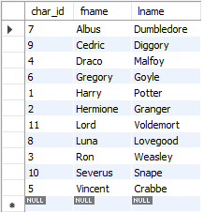
15. | Используя оператор IN, выведите имя и фамилию тех персонажей, у которых фамилия Crabbe, Granger или Diggory | SELECT fname, lname FROM characters WHERE lname IN ('Crabbe', 'Granger', 'Diggory');
16. | Выведите минимальный возраст персонажа | SELECT MIN(age) FROM characters;
17. | Используя оператор UNION выберите имена из таблицы characters и названия книг из таблицы library | SELECT fname FROM characters UNION SELECT book_name FROM library GROUP BY char_id; | 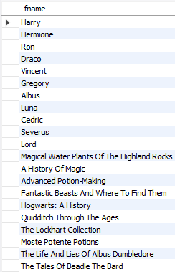
 |  | Не уверена, что правильно поняла смысл задания в п.17, поэтому сделала еще через JOIN объединение таблиц: SELECT characters.fname, library.book_name FROM characters JOIN library ON characters.char_id = library.char_id; | 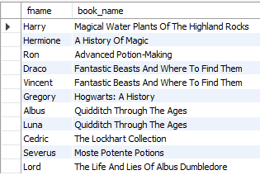
18. | Используя оператор HAVING посчитайте количество персонажей на каждом факультете, оставив только те факультеты, где количество студентов больше 1 | SELECT faculty, COUNT(*) FROM characters GROUP BY faculty HAVING COUNT(*) > 1 ;
19. | Используя оператор CASE опишите следующую логику: | SELECT fname, lname, CASE WHEN faculty = 'Gryffindor' THEN 'Godric' WHEN faculty = 'Slytherin' THEN 'Salazar' WHEN faculty = 'Ravenclaw' THEN 'Rowena' WHEN faculty = 'Hufflepuff' THEN 'Helga' ELSE 'Muggle' END AS 'Founders' FROM characters; | 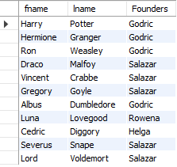
 | Выведите имя и фамилию персонажа, а также следующее текстовое сообщение:
 | Если факультет Gryffindor, то в консоли должно вывестись Godric
 | Если факультет Slytherin, то в консоли должно вывестись Salazar
 | Если факультет Ravenclaw, то в консоли должно вывестись Rowena
 | Если факультет Hufflepuff, то в консоли должно вывестись Helga
 | Если другая информация, то выводится Muggle
 | Для сообщения используйте псевдоним Founders
20. | Используя регулярное выражение найдите фамилии персонажей, которые не начинаются с букв H, L или S и выведите их | SELECT fname FROM characters WHERE fname NOT REGEXP '^h' && fname NOT REGEXP '^l' && fname NOT REGEXP '^s';

Task 2
Задание 2.
Предусловия: установите MySQL Server и MySQL Workbench (версию ниже 8.20) Наша задача разобраться с простыми и немного усложненными запросами к базам данных, написанных на SQL Скачайте дампы базы данных Hogwarts отсюда https://drive.google.com/drive/u/3/folders/1MC0AttnmlAmugifFlX3hG6pssYZDqpPB Осуществите импорт таблиц, используя Workbench Выполните задание 2, которое вы найдете здесь https://drive.google.com/drive/u/3/folders/1Lt7CY69nR5awNs_9q0XJOHRti4vJj3Qa Сохраните свое решение в виде документа, куда необходимо добавить скрины отправленных запросов в CLI или Workbench Помните, что большинство ошибок возникает из-за неправильного синтаксиса и использования операторов. Будьте внимательные. Проверяйте результаты, отправленных запросов, чтобы быть уверенным в своем решении
№ | Задание | SQL-запрос | Результат выполнения запроса
 |  | USE hogwarts_hw;
 |  | SELECT * FROM library; | 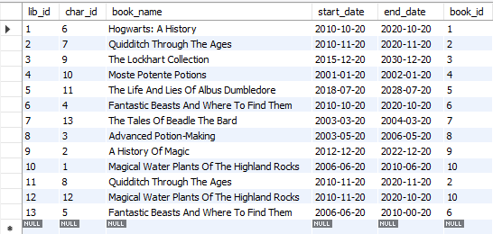 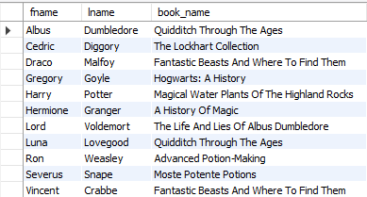
1. | Выведите имя, фамилию персонажей и название книги, которая на них числится | SELECT characters.fname, characters.lname, library.book_name FROM characters INNER JOIN library ON characters.char_id = library.char_id AND characters.book_id = library.book_id ORDER BY fname; | 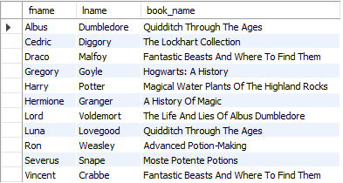
2. | Выведите имя, фамилию персонажей и название книги, вне зависимости от того, есть ли у них книги или нет | SELECT characters.fname, characters.lname, library.book_name FROM characters LEFT OUTER JOIN library ON characters.char_id = library.char_id ORDER BY fname;
3. | Выведите название книги и имя патронуса, вне зависимости от того, есть ли информация о держателе книги в таблице или нет | SELECT library.book_name, characters.patronus FROM library LEFT OUTER JOIN characters ON library.char_id = characters.char_id ORDER by book_name | 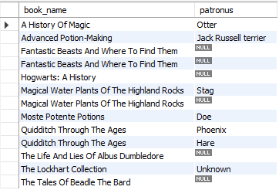
4. | Выведите имя, фамилию, возраст персонажей и название книги, которая на них числится, при условии, что все владельцы книг должны быть старше 15 лет | SELECT characters.fname, characters.lname, characters.age, library.book_name FROM characters INNER JOIN library ON characters.char_id = library.char_id WHERE characters.age < 15 AND characters.patronus IS NOT NULL AND characters.patronus <> 'Unknown' ORDER BY fname;
5. | Выведите имя персонажа, название книги, дату выдачи и дату завершения, при условии, что он младше 15 лет и его патронус неизвестен | SELECT characters.fname, library.book_name, library.start_date, library.end_date FROM characters INNER JOIN library ON characters.char_id = library.char_id WHERE characters.age < 15 AND characters.patronus IS NULL OR characters.patronus = 'Unknown' ORDER BY fname;
6. | Используя вложенный запрос рассчитайте количество книг, у которых end_date больше, чем end_date у Hermione | SELECT COUNT(library.book_name) FROM library WHERE library.end_date > (SELECT library.end_date FROM library JOIN characters WHERE library.char_id = characters.char_id and characters.fname = 'Hermione');
7. | С помощью вложенного запроса выведите имена всех патронусов, у которых владельцы старше возраста персонажа, у которого патронус Unknown | SELECT patronus FROM characters WHERE age > (SELECT age FROM characters WHERE patronus = 'Unknown') ORDER BY patronus;

